外送特性
序号 | 备注 | H1 | H2 | H3 | H4 | H5 | H6 | H7 | H8 | H9 | H10 | H11 | H12 | H13 | H14 | H15 | H16 | H17 | H18 | H19 | H20 | H21 | H22 | H23 | H24
0 | 直流输电参数 | 800 | 0 | 8000 | 0 | 800 | 0 | 6100 | 4000 | 1000 | 0 | 5 | 0 | 0.1 | 0 | 0 | 0 | 0 | 0 | 0 | 0 | 0 | 0 | 0 | 0
1 | 最大送电电力约束 | 1 | 1 | 1 | 1 | 0.8 | 1 | 1 | 1 | 1 | 1 | 1 | 1 | 0 | 0 | 0 | 0 | 0 | 0 | 0 | 0 | 0 | 0 | 0 | 0
2 | 最小送电电力约束 | 0.5 | 0.5 | 0.5 | 0.5 | 0.5 | 0.5 | 0.5 | 0.5 | 0.5 | 0.5 | 0.5 | 0.5 | 0 | 0 | 0 | 0 | 0 | 0 | 0 | 0 | 0 | 0 | 0 | 0
3 | 受端1月典型日负荷曲线 | 0.706121351 | 0.673389356 | 0.664133024 | 0.650677644 | 0.639142854 | 0.645568393 | 0.669149594 | 0.71706791 | 0.827094943 | 0.93347098 | 0.933673486 | 0.936187128 | 0.907319349 | 0.859546216 | 0.850234703 | 0.861370374 | 0.877322253 | 0.901591866 | 0.934687622 | 1 | 0.995452193 | 0.953127428 | 0.872337291 | 0.798862539
4 | 受端2月典型日负荷曲线 | 0.706121351 | 0.673389356 | 0.664133024 | 0.650677644 | 0.639142854 | 0.645568393 | 0.669149594 | 0.71706791 | 0.827094943 | 0.93347098 | 0.933673486 | 0.936187128 | 0.907319349 | 0.859546216 | 0.850234703 | 0.861370374 | 0.877322253 | 0.901591866 | 0.934687622 | 1 | 0.995452193 | 0.953127428 | 0.872337291 | 0.798862539
5 | 受端3月典型日负荷曲线 | 0.706121351 | 0.673389356 | 0.664133024 | 0.650677644 | 0.639142854 | 0.645568393 | 0.669149594 | 0.71706791 | 0.827094943 | 0.93347098 | 0.933673486 | 0.936187128 | 0.907319349 | 0.859546216 | 0.850234703 | 0.861370374 | 0.877322253 | 0.901591866 | 0.934687622 | 1 | 0.995452193 | 0.953127428 | 0.872337291 | 0.798862539
6 | 受端4月典型日负荷曲线 | 0.87419876388 | 0.84130955319 | 0.80180378345 | 0.76316000462 | 0.73694114949 | 0.70384443785 | 0.68648747226 | 0.69584723943 | 0.71472546317 | 0.77017598738 | 0.81618407639 | 0.85909896819 | 0.86660888212 | 0.90400142405 | 0.92243951316 | 0.91692277143 | 0.91084957823 | 0.90723752481 | 0.87591630671 | 0.84158455944 | 0.88303406671 | 0.95635958189 | 1 | 0.96190062554
7 | 受端5月典型日负荷曲线 | 0.87419876388 | 0.84130955319 | 0.80180378345 | 0.76316000462 | 0.73694114949 | 0.70384443785 | 0.68648747226 | 0.69584723943 | 0.71472546317 | 0.77017598738 | 0.81618407639 | 0.85909896819 | 0.86660888212 | 0.90400142405 | 0.92243951316 | 0.91692277143 | 0.91084957823 | 0.90723752481 | 0.87591630671 | 0.84158455944 | 0.88303406671 | 0.95635958189 | 1 | 0.96190062554
8 | 受端6月典型日负荷曲线 | 0.87419876388 | 0.84130955319 | 0.80180378345 | 0.76316000462 | 0.73694114949 | 0.70384443785 | 0.68648747226 | 0.69584723943 | 0.71472546317 | 0.77017598738 | 0.81618407639 | 0.85909896819 | 0.86660888212 | 0.90400142405 | 0.92243951316 | 0.91692277143 | 0.91084957823 | 0.90723752481 | 0.87591630671 | 0.84158455944 | 0.88303406671 | 0.95635958189 | 1 | 0.96190062554
9 | 受端7月典型日负荷曲线 | 0.76289319121 | 0.76889175215 | 0.75578922709 | 0.73931159117 | 0.73702983551 | 0.75218386573 | 0.78592928499 | 0.89633808002 | 0.93702481552 | 0.9770060742 | 0.93550275263 | 0.95048643764 | 0.83404963103 | 0.83614798949 | 0.88275932464 | 0.92012985057 | 0.92828366326 | 1 | 0.98143002962 | 0.97466240525 | 0.94969762889 | 0.91769013236 | 0.85547464065 | 0.84343836281
10 | 受端8月典型日负荷曲线 | 0.76289319121 | 0.76889175215 | 0.75578922709 | 0.73931159117 | 0.73702983551 | 0.75218386573 | 0.78592928499 | 0.89633808002 | 0.93702481552 | 0.9770060742 | 0.93550275263 | 0.95048643764 | 0.83404963103 | 0.83614798949 | 0.88275932464 | 0.92012985057 | 0.92828366326 | 1 | 0.98143002962 | 0.97466240525 | 0.94969762889 | 0.91769013236 | 0.85547464065 | 0.84343836281
11 | 受端9月典型日负荷曲线 | 0.76289319121 | 0.76889175215 | 0.75578922709 | 0.73931159117 | 0.73702983551 | 0.75218386573 | 0.78592928499 | 0.89633808002 | 0.93702481552 | 0.9770060742 | 0.93550275263 | 0.95048643764 | 0.83404963103 | 0.83614798949 | 0.88275932464 | 0.92012985057 | 0.92828366326 | 1 | 0.98143002962 | 0.97466240525 | 0.94969762889 | 0.91769013236 | 0.85547464065 | 0.84343836281
12 | 受端10月典型日负荷曲线 | 0.66053907727 | 0.600715396 | 0.57235281614 | 0.56433337472 | 0.5606354939 | 0.55698344781 | 0.58748646297 | 0.67649658005 | 0.79331014002 | 0.95602975797 | 0.96672047571 | 1 | 0.96593847903 | 0.94890269076 | 0.94849391977 | 0.94900558506 | 0.95774996358 | 0.97256487193 | 0.97093703734 | 0.96930195338 | 0.9555601858 | 0.91606163649 | 0.82956214032 | 0.74546429065
13 | 受端11月典型日负荷曲线 | 0.66053907727 | 0.600715396 | 0.57235281614 | 0.56433337472 | 0.5606354939 | 0.55698344781 | 0.58748646297 | 0.67649658005 | 0.79331014002 | 0.95602975797 | 0.96672047571 | 1 | 0.96593847903 | 0.94890269076 | 0.94849391977 | 0.94900558506 | 0.95774996358 | 0.97256487193 | 0.97093703734 | 0.96930195338 | 0.9555601858 | 0.91606163649 | 0.82956214032 | 0.74546429065
14 | 受端12月典型日负荷曲线 | 0.66053907727 | 0.600715396 | 0.57235281614 | 0.56433337472 | 0.5606354939 | 0.55698344781 | 0.58748646297 | 0.67649658005 | 0.79331014002 | 0.95602975797 | 0.96672047571 | 1 | 0.96593847903 | 0.94890269076 | 0.94849391977 | 0.94900558506 | 0.95774996358 | 0.97256487193 | 0.97093703734 | 0.96930195338 | 0.9555601858 | 0.91606163649 | 0.82956214032 | 0.74546429065

电站表
电站ID | 电站名称 | 有效性 | 所属系统ID | HUST电站ID | 电站类型 | 单机容量 | 台数 | 技术出力 | 特性ID | 检修场地 | 动态投资 | 运维费率 | 运行费 | 燃料单耗 | 燃料单价 | 燃料基硫份 | 年Tmax | 上网电价 | 接入电压 | 出力曲线 | 装机
0 | 若羌MMC火1 | 1 | 0 | 0 | 101 | 600 | 2 | 0.4 | 2 | 2 | 4000 | 0.045 | 0.03 | 310 | 600 | 1.5 | 0 | 0.3 | 750 |  | 1200
1 | 若羌MMC火2 | 1 | 0 | 0 | 101 | 300 | 2 | 0.5 | 3 | 2 | 4200 | 0.045 | 0.03 | 330 | 600 | 1.5 | 0 | 0.3 | 750 |  | 600
2 | 且末MMC火1 | 1 | 1 | 0 | 101 | 600 | 1 | 0.4 | 2 | 2 | 4000 | 0.045 | 0.03 | 310 | 600 | 1.5 | 0 | 0.3 | 750 |  | 600
3 | 且末MMC火2 | 1 | 1 | 0 | 101 | 300 | 1 | 0.5 | 3 | 2 | 4200 | 0.045 | 0.03 | 330 | 600 | 1.5 | 0 | 0.3 | 750 |  | 300
4 | 罗布泊MMC火1 | 1 | 2 | 0 | 101 | 600 | 2 | 0.4 | 2 | 2 | 4000 | 0.045 | 0.03 | 310 | 600 | 1.5 | 0 | 0.3 | 750 |  | 1200
5 | 罗布泊MMC火2 | 1 | 2 | 0 | 101 | 300 | 2 | 0.5 | 3 | 2 | 4200 | 0.045 | 0.03 | 330 | 600 | 1.5 | 0 | 0.3 | 750 |  | 600
6 | 和田MMC火1 | 1 | 3 | 0 | 101 | 600 | 1 | 0.4 | 2 | 2 | 4000 | 0.045 | 0.03 | 310 | 600 | 1.5 | 0 | 0.3 | 750 |  | 600
7 | 和田MMC火2 | 1 | 3 | 0 | 101 | 300 | 1 | 0.5 | 3 | 2 | 4200 | 0.045 | 0.03 | 330 | 600 | 1.5 | 0 | 0.3 | 750 |  | 300
8 | 巴州MMC火1 | 1 | 4 | 0 | 101 | 600 | 2 | 0.4 | 2 | 2 | 4000 | 0.045 | 0.03 | 310 | 600 | 1.5 | 0 | 0.3 | 750 |  | 1200
9 | 巴州MMC火2 | 1 | 4 | 0 | 101 | 300 | 1 | 0.5 | 3 | 2 | 4200 | 0.045 | 0.03 | 330 | 600 | 1.5 | 0 | 0.3 | 750 |  | 300
10 | 库车MMC火1 | 1 | 5 | 0 | 101 | 600 | 2 | 0.4 | 2 | 2 | 4000 | 0.045 | 0.03 | 310 | 600 | 1.5 | 0 | 0.3 | 750 |  | 1200
11 | 库车MMC火2 | 1 | 5 | 0 | 101 | 300 | 1 | 0.5 | 3 | 2 | 4200 | 0.045 | 0.03 | 330 | 600 | 1.5 | 0 | 0.3 | 750 |  | 300
12 | 若羌MMC风电 | 1 | 0 | 0 | 200 | 5 | 180 | 0 | 0 | 0 | 6000 | 0.026 | 0.02 | 0 | 0 | 0 | 1350 | 0.3 | 750 | 巴州-大唐若羌风电 | 900
13 | 且末MMC风电 | 1 | 1 | 0 | 200 | 5 | 0 | 0 | 0 | 0 | 6000 | 0.026 | 0.02 | 0 | 0 | 0 | 1350 | 0.3 | 750 | 巴州-大唐若羌风电 | 0
14 | 罗布泊MMC风电 | 1 | 2 | 0 | 200 | 5 | 1290 | 0 | 0 | 0 | 6000 | 0.026 | 0.02 | 0 | 0 | 0 | 1350 | 0.3 | 750 | 巴州-大唐若羌风电 | 6450
15 | 和田MMC风电 | 1 | 3 | 0 | 200 | 5 | 12 | 0 | 0 | 0 | 6000 | 0.026 | 0.02 | 0 | 0 | 0 | 1350 | 0.3 | 750 | 巴州-大唐若羌风电 | 60
16 | 巴州MMC风电 | 1 | 4 | 0 | 200 | 5 | 200 | 0 | 0 | 0 | 6000 | 0.026 | 0.02 | 0 | 0 | 0 | 1350 | 0.3 | 750 | 巴州-大唐若羌风电 | 1000
17 | 库车MMC风电 | 1 | 5 | 0 | 200 | 5 | 0 | 0 | 0 | 0 | 6000 | 0.026 | 0.02 | 0 | 0 | 0 | 1350 | 0.3 | 750 | 巴州-大唐若羌风电 | 0
18 | 若羌MMC光伏 | 1 | 0 | 0 | 300 | 5 | 0 | 0 | 0 | 0 | 4000 | 0.026 | 0.02 | 0 | 0 | 0 | 1095 | 0.3 | 750 | 巴州-海为尉犁光伏 | 0
19 | 且末MMC光伏 | 1 | 1 | 0 | 300 | 5 | 126 | 0 | 0 | 0 | 4000 | 0.026 | 0.02 | 0 | 0 | 0 | 1095 | 0.3 | 750 | 巴州-海为尉犁光伏 | 630
20 | 罗布泊MMC光伏 | 1 | 2 | 0 | 300 | 5 | 1064 | 0 | 0 | 0 | 4000 | 0.026 | 0.02 | 0 | 0 | 0 | 1095 | 0.3 | 750 | 巴州-海为尉犁光伏 | 5320
21 | 和田MMC光伏 | 1 | 3 | 0 | 300 | 5 | 1200 | 0 | 0 | 0 | 4000 | 0.026 | 0.02 | 0 | 0 | 0 | 1095 | 0.3 | 750 | 和田-春晖光伏 | 6000
22 | 巴州MMC光伏 | 1 | 4 | 0 | 300 | 5 | 234 | 0 | 0 | 0 | 4000 | 0.026 | 0.02 | 0 | 0 | 0 | 1095 | 0.3 | 750 | 巴州-海为尉犁光伏 | 1170
23 | 库车MMC光伏 | 1 | 5 | 0 | 300 | 5 | 34 | 0 | 0 | 0 | 4000 | 0.026 | 0.02 | 0 | 0 | 0 | 1095 | 0.3 | 750 | 阿克苏-舒奇蒙光伏 | 170
24 | 和田风电 | 1 | 6 | 62 | 200 | 5 | 0 | 0 | 0 | 0 | 6000 | 0.026 | 0.02 | 0 | 0 | 0 | 1350 | 0.3 | 750 | 巴州-大唐若羌风电 | 0
25 | 喀什风电 | 1 | 7 | 63 | 200 | 5 | 0 | 0 | 0 | 0 | 6000 | 0.026 | 0.02 | 0 | 0 | 0 | 1350 | 0.3 | 750 | 巴州-大唐若羌风电 | 0
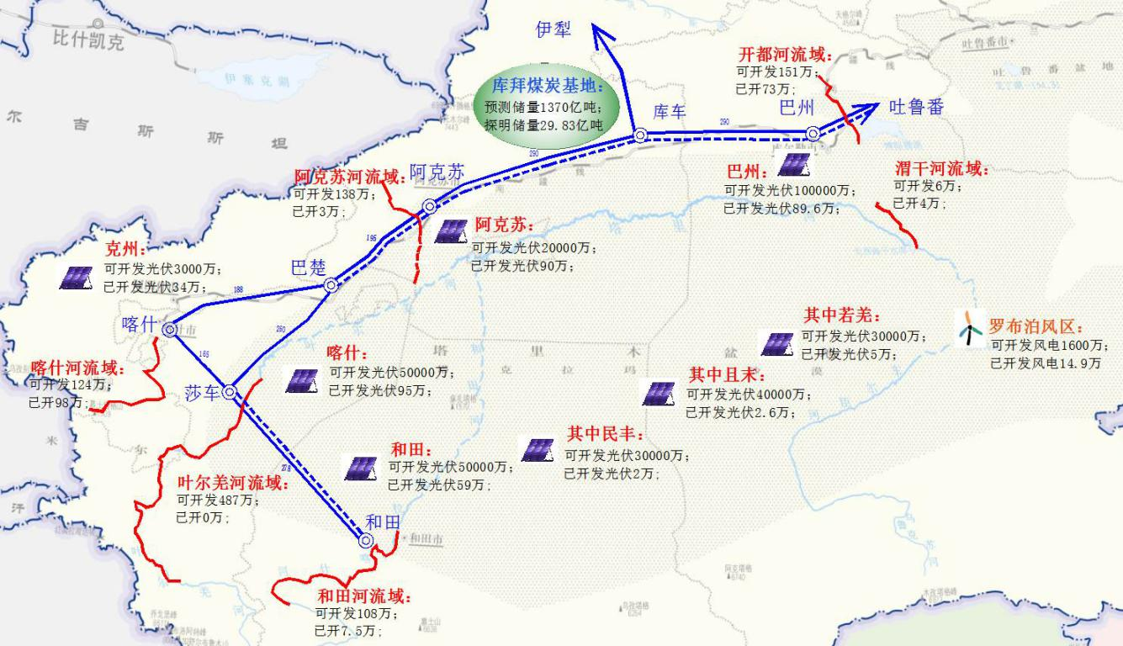
26 | 巴州风电 | 1 | 8 | 65 | 200 | 5 | 30 | 0 | 0 | 0 | 6000 | 0.026 | 0.02 | 0 | 0 | 0 | 1350 | 0.3 | 750 | 巴州-大唐若羌风电 | 150
27 | 阿克苏风电 | 1 | 9 | 64 | 200 | 5 | 0 | 0 | 0 | 0 | 6000 | 0.026 | 0.02 | 0 | 0 | 0 | 1350 | 0.3 | 750 | 巴州-大唐若羌风电 | 0
28 | 和田光伏 | 1 | 6 | 66 | 300 | 5 | 124 | 0 | 0 | 0 | 4000 | 0.026 | 0.02 | 0 | 0 | 0 | 1095 | 0.3 | 750 | 和田-春晖光伏 | 620
29 | 喀什光伏 | 1 | 7 | 67 | 300 | 5 | 388 | 0 | 0 | 0 | 4000 | 0.026 | 0.02 | 0 | 0 | 0 | 1095 | 0.3 | 750 | 喀什-英吉沙光伏 | 1940
30 | 巴州光伏 | 1 | 8 | 69 | 300 | 5 | 179 | 0 | 0 | 0 | 4000 | 0.026 | 0.02 | 0 | 0 | 0 | 1095 | 0.3 | 750 | 巴州-海为尉犁光伏 | 895
31 | 阿克苏光伏 | 1 | 9 | 68 | 300 | 5 | 209 | 0 | 0 | 0 | 4000 | 0.026 | 0.02 | 0 | 0 | 0 | 1095 | 0.3 | 750 | 阿克苏-舒奇蒙光伏 | 1045

